CASE1
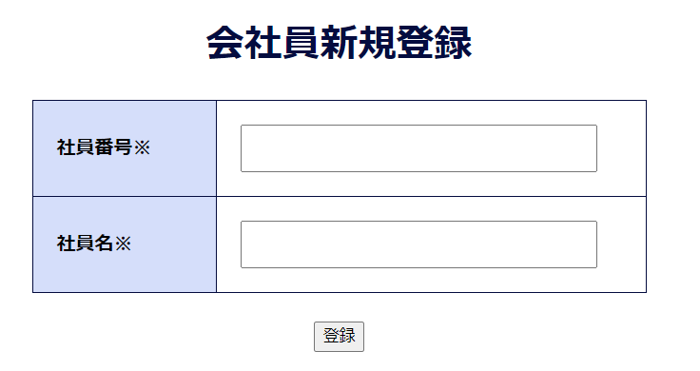
case1
注意！每個頁面都要整成頁數模式
「新規登録」ボタンを押下する
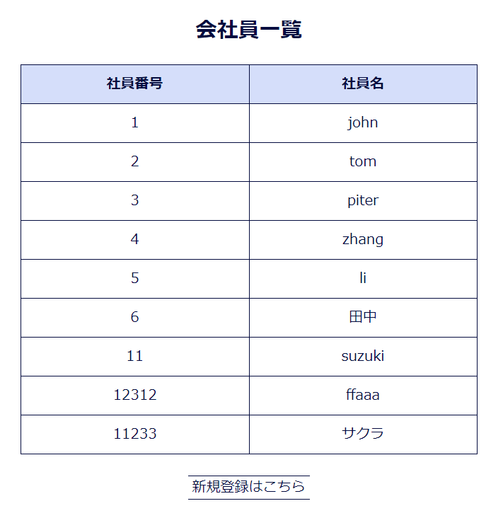

次の画面へ遷移する

CASE2
case2

枠に内容を入力する

「登録」ボタンを押下する

注意！數據庫名稱也要放進去

入力した内容をDBに登録された

